opl prod HI rev. 02 (6)
Di Setujui
Dwi L
Di periksa
Cahya S
Di Buat
Rizky A
 |  | ONE POINT LECTURE

PT TRIVINDO PRIMA MANDIRI

NAMA PROSES | PROSES CHECKING PACKING |  | PART NAME | : | CAP | Tanggal | 22-May-26
AREA | FINAL |  | PART NO. | : | Y016-067-00 | No. Dokumen | TPM-OPL-PROD-014
DEPARTEMEN | QUALITY CONTROL |  | CUSTOMER | : | PT.PROGRES TOYO INDONESIA | REVISI No | 0

URAIAN
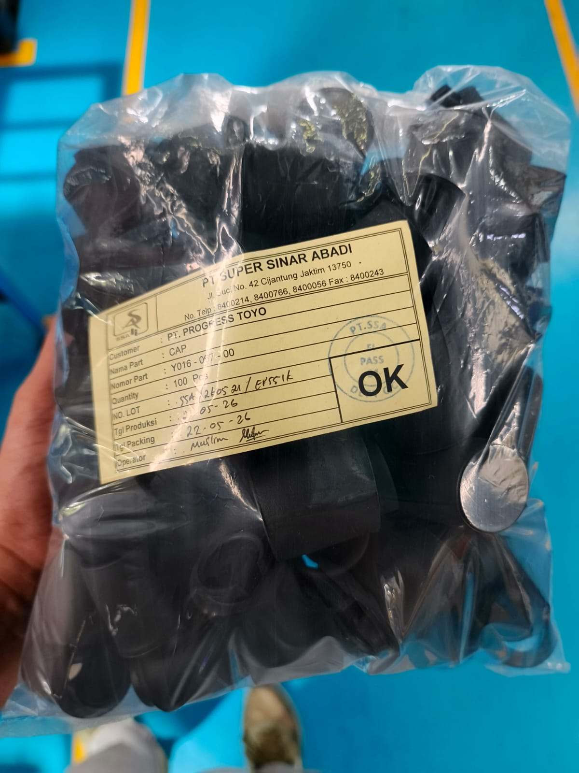

1

Tidak ada label tambahan sebagai garansi part OK
Ada label tambahan sebagai garansi part OK

Pada polibag TIDAK terdapat label tambahan bertuliskan "AFTER CHECK GARANSI SHORTMOLD"
Per satu polibag DIBERI label tambahan bertuliskan "AFTER CHECK GARANSI SHORTMOLD"

POINT PENTING
BERIKAN LABEL TAMBAHAN PADA SETIAP POLIBAG SESUAI INSTRUKSI DI ATAS SELAMA 3 BULAN (MEI - JULI)

Sosialisasi :

